상품제안서
맘이고운 와이드 요양 물티슈 60매 | 상품코드: S43331

 |  |  |  |  |  |  | 02-713-8555 | www.synergygift.co.kr
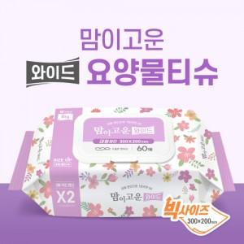

【상세/제작정보】

【인쇄/포장옵션】 | 스티커 / 포장불가능

【공급단가】 | 수량 | 500~ | 1,000~ | 3,000~ | 5,000~ | 10,000~
*VAT별도 | 단가 | 2,290원 | 2,180원 | 2,080원 | 2,020원 | 1,990원

【상품 URL】 | https://www.synergygift.co.kr:443/src/goods_detail.php?gdno=43331

